基础参数录入
参数录入

项目信息 | 产品名称 |  | 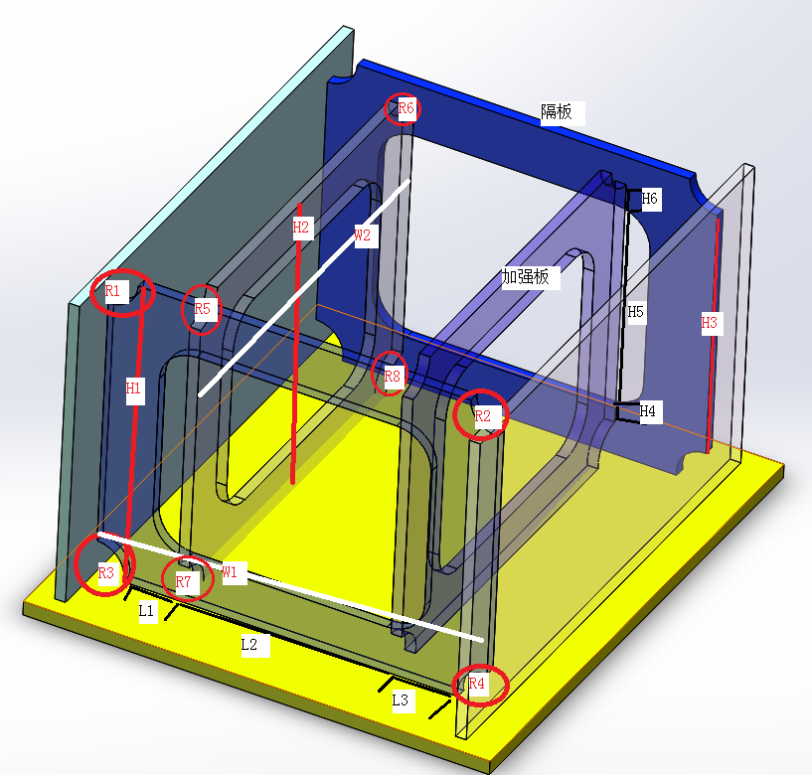
 | 产品工号
 | 隔板数量
 | 焊丝种类 | 实心焊丝
焊接 基础 参数 | 总格挡数目
 | 隔板类型 | A/B
 | 隔板总高度(H1)
 | 隔板总宽度(W1)
 | 隔板焊接高度(H2)
 | 隔板焊接宽度1(L1)
 | 隔板焊接宽度2(L2)
 | 隔板焊接宽度3(L3)
 | 隔板R孔1(R1)
 | 隔板R孔2(R2)
 | 隔板R孔3(R3)
 | 隔板R孔4(R4)
 | 加强板总高度(H3)
 | 加强板总宽度(W3)
 | 加强板焊接高度1(H4)
 | 加强板焊接高度2(H5)
 | 加强板焊接高度3(H6)
 | 加强板R孔1(R7)
 | 加强板R孔2(R8)
 | 加强板R孔3(R9)
 | 加强板R孔4(R10)
 | 隔板厚度(T1)
 | 加强板厚度(T2)

格挡编号 | 焊接顺序 | 隔板间距 | 是否焊接 | 区域1是否进入 | 区域2是否进入 | 区域3是否进入 | 机器人选择
1 | 9 | 100 | 1 | 1 | 1 | 1 | 1
2 | 8 | 100 | 1 | 1 | 1 | 1 | 1
3 | 7 | 100 | 1 | 1 | 1 | 1 | 1
4 | 6 | 100 | 1 | 1 | 1 | 1 | 1
5 | 5 | 100 | 0 | 0 | 0 | 0 | 1
6 | 4 | 100 | 1 | 1 | 1 | 1 | 1
7 | 3 | 100 | 1 | 1 | 1 | 1 | 1
8 | 2 | 100 | 1 | 1 | 1 | 1 | 1
9 | 1 | 100 | 0 | 0 | 0 | 0 | 1
10 | 1 | 100 | 1 | 1 | 1 | 1 | 2
11 | 2 | 100 | 1 | 1 | 1 | 1 | 2
12 | 3 | 100 | 0 | 0 | 0 | 0 | 2
13 | 4 | 100 | 1 | 1 | 1 | 1 | 2
14 | 5 | 100 | 1 | 1 | 1 | 1 | 2
15 | 6 | 100 | 1 | 1 | 1 | 1 | 2
16 | 7 | 100 | 1 | 1 | 1 | 1 | 2
17 | 8 | 100 | 1 | 1 | 1 | 1 | 2
18 | 9 | 100 | 1 | 1 | 1 | 1 | 2
19 | 10 | 100 | 1 | 1 | 1 | 1 | 2
20 | 11 | 100 | 1 | 1 | 1 | 1 | 2

